Лист1
c | f(n) | f^2(n) | f(n) не равно O(f^2(n))
0.50 | 0.5 | 0.25 | контрпример n=1/2

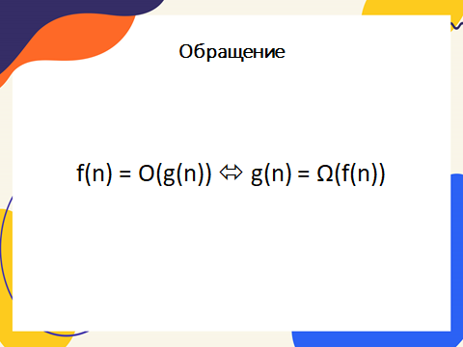

f(n) = O(g(n)) => g(n) = Ω(f(n));

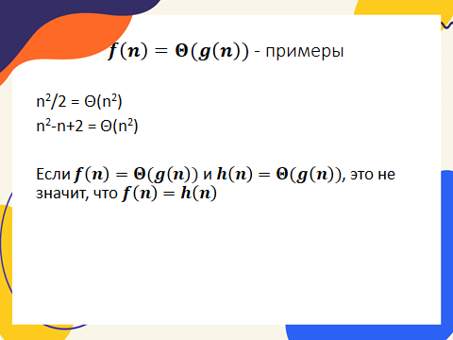
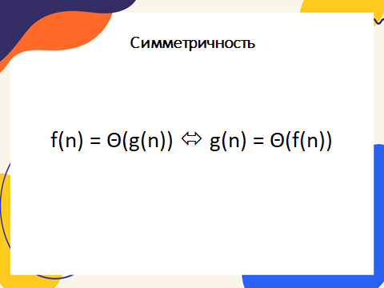

f(n) = Θ(f(n/2))

